E型、F型双向通讯电机综合测试
1.电机装入综合测试台
2.装测试扣板
3.接电源线
DOOYA 作业指导书JS-9-1.406 C/00
适用类型：EM/S、EV/S型电机（230V）[637#]综合测试 | 制程站别：综合测试 | 人数：1 | 标准工时： | 日期：2018/8/29
作业步骤：

1.减速端装入测试台，行程端按钮朝上（电源线朝下）
3.电机通电
2.用手来回转动，使电机减速端卡进测试台方形槽中
3.电机卡入后，内齿套卡扣与测试台皇冠治具红色记号对齐，插入电机
4.对码
用637#专用一键操作发射器，按一下发射器背面的“对码”键，电机声音及转动提示表示对码成功
★在中途不换遥控器情况下，此操作进行一次即可
4.完整插入效果
★先确认产品电压频率并调整好，再进行测试
按发射器“上行键”，电机连续运行，到达上行程点位置按发射器“停止键”，再按发射器“设置上行程点键”，伴随电机声音及转动提示表示上行程设置成功
5.设置上行程
方轴插入测试扣板
测试扣板贴平前盖板
按表格中的接线顺序进行接线
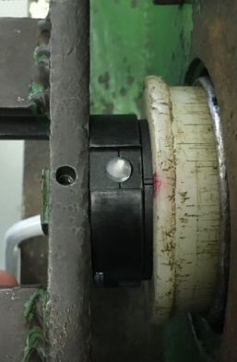  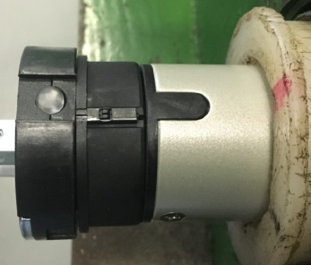 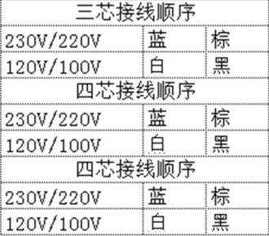

接通电源，电机上电伴随声音或转动提示
★根据电机型号不同，上电提示也有不同现象，具体可参照控制板规格书
按发射器“下行键”，电机连续运行，到达下行程点位置按发射器“停止键”，再按发射器“设置下行程点键”，伴随电机声音及转动提示表示下行程设置成功
6.设置下行程
7.测试上行提升力及验证上行程点
按发射器上行键，测试电机提示力，及验证上行程点限位功能
★电机不能有拉不动现象
放
大
8.测试下行刹车及验证下行程点
刹车不能打滑
按发射器下行键，在电机下行过程中按3次停止键，刹车不能有打滑现象并验证下行程点限位功能
★刹车不能打滑
放
大
放
大
9.删除行程取出电机
用发射器“删除行程键”，伴随电机声音及转动提示说明删行程成功，放下砝码，取出电机
计数开关
★上行程限位点必须高于计数开关，使砝码能顶到计数开关
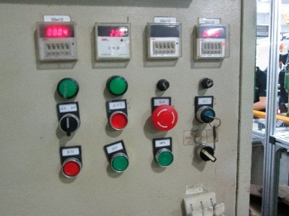

放
大
放
大
放
大
放
大
放
大
★要求按5%比例抽测电机第三行程点：在电机上下行程之间任意位置，按发射器“设置第三行程点键”，伴随电机声音及转动提示表示第三行程点设置成功，再按“运行到第三行程点键”，可运行至第三行程点

